1
República de Panamá
CONTRALORÍA GENERAL DE LA REPÚBLICA
Instituto Nacional de Estadística y Censo

CONSUMO DE AGUA POTABLE EN LA REPÚBLICA,
SEGÚN TIPO DE USUARIO: AÑOS 2016-20

Tipo de usuario | Consumo de agua potable (en millones de m3)
 | 2016 | 2017 | 2018 | 2019 | 2020 (P)

(R)
TOTAL | 404.8 | 418.3 | 425.1 | 432.8 | 433.0
Comercial | 63.7 | 64.9 | 64.9 | 64.6 | 59.8
Industrial | 6.2 | 6.5 | 7.2 | 7.2 | 6.4
Gobierno | 35.5 | 37.5 | 36.5 | 36.9 | 36.9
Residencial | 299.4 | 309.4 | 316.5 | 324.1 | 329.9

Fuente: Instituto de Acueductos y Alcantarillados Nacionales (IDAAN).

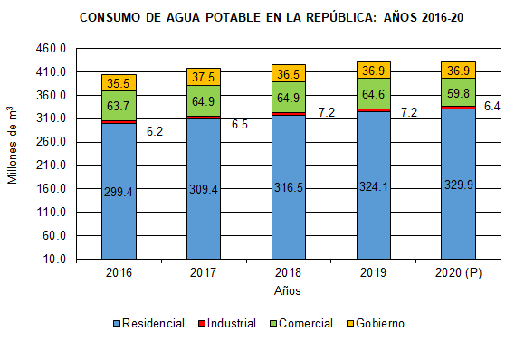
 | 2016 | 2017 | 2018 | 2019 | 2020 (P)
Residencial | 299.4 | 309.4 | 316.5 | 324.1 | 329.9
Industrial | 6.2 | 6.5 | 7.2 | 7.2 | 6.4
Comercial | 63.7 | 64.9 | 64.9 | 64.6 | 59.8
Gobierno | 35.5 | 37.5 | 36.5 | 36.9 | 36.9

